トポロジ図
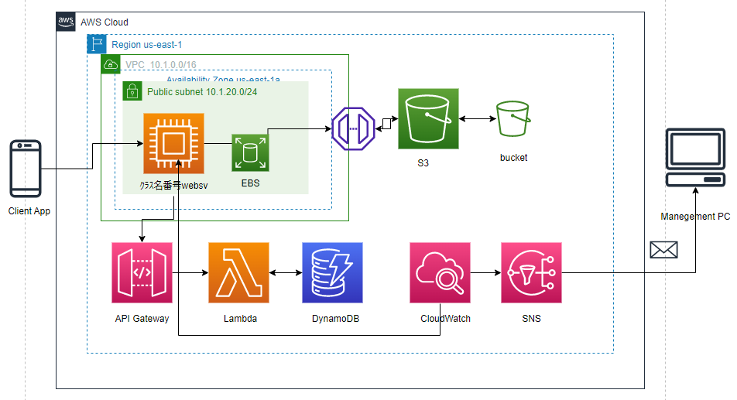
基本的なトポロジ

